Hoja1
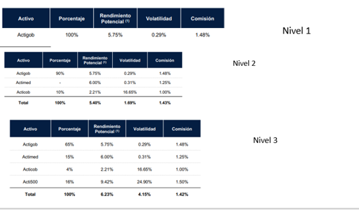
Activo | Porcentaje | Rendimiento Potencial | Nivel
Actigob | 100% | 5.75% | 1
actigob | 90% | 5.75% | 2
Acticob | 10% | 2.21% | 2
Actigob | 65% | 5.75% | 3
Actimed | 15% | 6% | 3
Acticob | 4% | 2.21% | 3
Acti500 | 16% | 9.42% | 3

